분기요약
 | 24 | 23 | 22 | 21 | 20 | 19 | 18 | 17 | 16 | 15 | 14 | 13 | 12 | 11 | 10 | 9 | 8 | 7 | 6 | 5 | 4 | 3 | 2 | 1
 | 2019.03 | 2019.06 | 2019.09 | 2019.12 | 2020.03 | 2020.06 | 2020.09 | 2020.12 | 2021.03 | 2021.06 | 2021.09 | 2021.12 | 2022.03 | 2022.06 | 2022.09 | 2022.12 | 2023.03 | 2023.06 | 2023.09 | 2023.12 | 2024.03 | 2024.06 | 2024.09 | 2024.12
매출액(수익) | 3,806 | 4,098 | 3,609 | 2,276 | 3,753 | 2,802 | 3,176 | 3,489 | 3,953 | 4,128 | 3,760 | 4,023 | 4,104 | 5,027 | 4,735 | 4,791 | 4,877 | 5,997 | 5,164 | 5,519 | 5,748 | 6,603 | 6,265 | 5,905
매출원가 | 2,711 | 2,955 | 2,569 | 1,592 | 2,677 | 1,912 | 2,170 | 2,198 | 2,919 | 2,998 | 2,735 | 2,930 | 3,099 | 3,684 | 3,529 | 3,657 | 3,708 | 4,365 | 3,751 | 3,952 | 4,142 | 4,665 | 4,496 | 4,229
매출총이익 | 1,095 | 1,143 | 1,040 | 683 | 1,076 | 890 | 1,007 | 1,291 | 1,034 | 1,130 | 1,025 | 1,093 | 1,005 | 1,343 | 1,207 | 1,134 | 1,168 | 1,633 | 1,413 | 1,567 | 1,606 | 1,938 | 1,769 | 1,676
판매비와관리비 | 778 | 763 | 838 | 585 | 777 | 680 | 818 | 771 | 791 | 917 | 897 | 833 | 876 | 1,006 | 1,026 | 1,047 | 1,048 | 1,076 | 1,103 | 1,193 | 1,282 | 1,220 | 1,224 | 1,325
영업이익 | 317 | 380 | 202 | 99 | 299 | 209 | 189 | 520 | 242 | 213 | 128 | 259 | 129 | 336 | 181 | 86 | 121 | 557 | 310 | 374 | 324 | 717 | 545 | 351
당기순이익 | 150 | 138 | 48 | 0 | 139 | 64 | 160 | 1,243 | 151 | 122 | 69 | 94 | 142 | 225 | 65 | -473 | 65 | 426 | 198 | -437 | 121 | 452 | 236 | 444
원가률 | 71.2% | 72.1% | 71.2% | 69.9% | 71.3% | 68.2% | 68.3% | 63.0% | 73.8% | 72.6% | 72.7% | 72.8% | 75.5% | 73.3% | 74.5% | 76.3% | 76.0% | 72.8% | 72.6% | 71.6% | 72.1% | 70.6% | 71.8% | 71.6%
판관비률 | 20.4% | 18.6% | 23.2% | 25.7% | 20.7% | 24.3% | 25.8% | 22.1% | 20.0% | 22.2% | 23.9% | 20.7% | 21.3% | 20.0% | 21.7% | 21.9% | 21.5% | 17.9% | 21.4% | 21.6% | 22.3% | 18.5% | 19.5% | 22.4%
영업이익률 | 8.3% | 9.3% | 5.6% | 4.3% | 8.0% | 7.5% | 6.0% | 14.9% | 6.1% | 5.2% | 3.4% | 6.4% | 3.1% | 6.7% | 3.8% | 1.8% | 2.5% | 9.3% | 6.0% | 6.8% | 5.6% | 10.9% | 8.7% | 5.9%
순이익률 | 3.9% | 3.4% | 1.3% | 0.0% | 3.7% | 2.3% | 5.0% | 35.6% | 3.8% | 3.0% | 1.8% | 2.3% | 3.5% | 4.5% | 1.4% | -9.9% | 1.3% | 7.1% | 3.8% | -7.9% | 2.1% | 6.8% | 3.8% | 7.5%

연간손익
 | 2024.12 | 2023.12 | 2022.12 | 2021.12 | 2020.12 | 2019.12 | 2018.12 | 2017.12 | 2016.12 | 2015.12 | 2014.12 | 2013.12 | 2012.12
매출액(수익) | 21,661 | 17,775 | 16,001 | 15,915 | 13,829 | 13,307 | 12,597 | 8,840 | 7,570 | 5,333 | 3,340
매출원가 | 17,479 | 14,838 | 13,949 | 13,140 | 11,720 | 11,472 | 11,050 | 7,721 | 6,389 | 4,452 | 2,775
매출총이익 | 4,182 | 2,936 | 2,053 | 2,775 | 2,108 | 1,835 | 1,547 | 1,119 | 1,181 | 881 | 564
판매비와관리비 | 2,428 | 1,780 | 1,522 | 1,549 | 1,442 | 1,295 | 1,024 | 768 | 655 | 522 | 321
영업이익 | 1,754 | 1,157 | 531 | 1,226 | 666 | 540 | 523 | 351 | 526 | 359 | 243
이자손익 | -383 | -256 | -185 | -136 | -187 | -219 | -182 | -91 | -67 | -55 | -39 | 0 | 0 | 연간으로 손익계산서 복사 해서 붙여넣기
금융손익 | -206 | -234 | -179 | -85 | -232 | -185 | -183 | -124 | -56 | -55 | -39 | 0 | 0
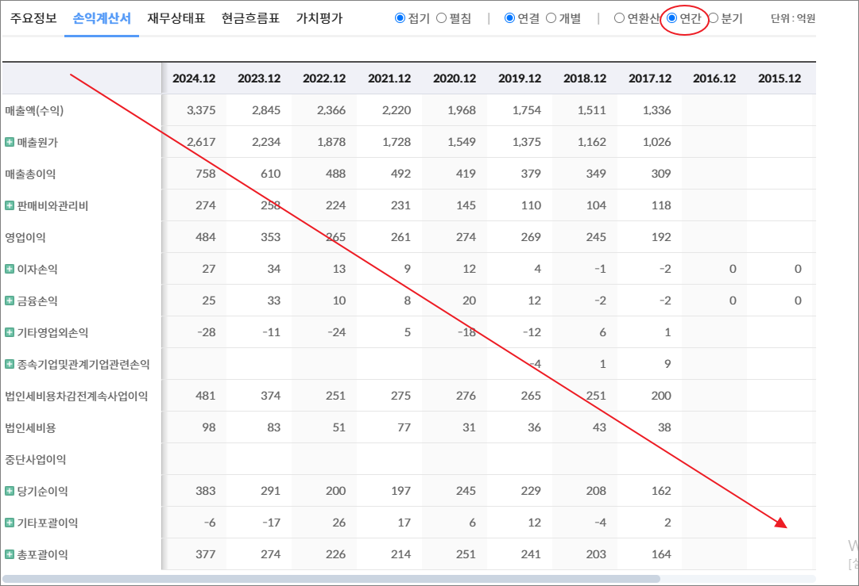
기타영업외손익 | -171 | -62 | -290 | -358 | -432 | 5 | 22 | 25 | -6 | -10 | 16
종속기업및관계기업관련손익 | 0 | -19 | 0 | 0 | -1 | -1 | 0 | 0 | 0
법인세비용차감전계속사업이익 | 1,376 | 842 | 62 | 783 | 1 | 359 | 362 | 253 | 465 | 295 | 220
법인세비용 | 492 | 464 | 226 | 439 | 292 | 176 | 152 | 97 | 150 | 106 | 63
중단사업이익
당기순이익 | 884 | 378 | -164 | 343 | -291 | 183 | 211 | 155 | 314 | 189 | 158
기타포괄이익 | 317 | -86 | 15 | 270 | -66 | -17 | 8 | 7 | -72 | 2 | 1
총포괄이익 | 1,202 | 292 | -149 | 613 | -356 | 166 | 218 | 162 | 243 | 191 | 159

출처 : 대한민국 NO1 가치투자포털 아이투자
https://itooza.com/stats/192820/2/31

연간재무
 | 2024.12 | 2023.12 | 2022.12 | 2021.12 | 2020.12 | 2019.12 | 2018.12 | 2017.12 | 2016.12 | 2015.12 | 2014.12 | 2013.12 | 2012.12
*순현금자산 | -4,605 | -3,106 | -4,265 | -3,789 | -5,091 | -4,733 | -4,709 | -3,630 | -1,799 | -1,920 | -1,330 | 0 | 0
유동자산 | 9,425 | 8,216 | 7,372 | 7,922 | 6,226 | 6,183 | 5,958 | 5,003 | 3,962 | 2,560 | 1,780
당좌자산 | 6,509 | 5,759 | 5,132 | 4,870 | 4,293 | 4,094 | 3,864 | 3,157 | 2,711 | 1,720 | 1,203
현금및현금성자산 | 2,564 | 2,569 | 1,691 | 998 | 1,025 | 766 | 352 | 390 | 683 | 171 | 105
단기금융자산 | 72 | 139 | 98 | 45 | 47 | 28 | 114 | 45 | 21 | 36 | 44
당기손익-공정가치측정금융자산 | 316 | 266 | 63 | 817
매출채권및기타채권 | 3,566 | 2,827 | 3,178 | 3,638 | 3,058 | 3,177 | 3,225 | 2,517 | 1,919 | 1,445 | 959
재고자산 | 2,570 | 2,184 | 2,023 | 2,236 | 1,933 | 2,089 | 2,094 | 1,847 | 1,251 | 840 | 577
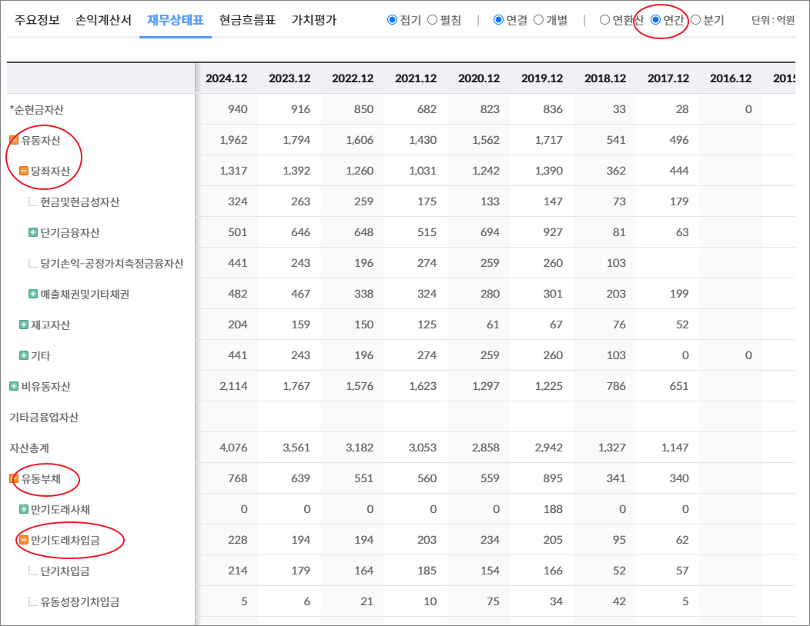
기타 | 345 | 273 | 216 | 817 | 0 | 0 | 0 | 0 | 0 | 0 | 0 | 0 | 0
비유동자산 | 9,912 | 7,354 | 6,593 | 6,197 | 5,664 | 5,861 | 4,658 | 4,337 | 2,697 | 1,829 | 1,477
기타금융업자산
자산총계 | 19,337 | 15,571 | 13,965 | 14,119 | 11,890 | 12,044 | 10,615 | 9,340 | 6,659 | 4,389 | 3,257
유동부채 | 11,142 | 9,894 | 8,120 | 7,877 | 7,181 | 7,164 | 6,504 | 5,221 | 3,840 | 2,963 | 1,993
만기도래사채 | 275 | 174 | 350 | 0 | 163 | 0 | 0 | 0 | 0 | 0 | 0
만기도래차입금 | 4,820 | 4,199 | 4,688 | 4,354 | 4,268 | 4,022 | 3,712 | 2,422 | 1,900 | 1,768 | 1,110
단기차입금 | 4,644 | 4,027 | 4,340 | 3,636 | 3,795 | 3,563 | 3,141 | 2,204 | 1,721 | 1,346 | 657
유동성장기차입금 | 176 | 173 | 348 | 719 | 473 | 459 | 571 | 218 | 179 | 423 | 453
기타 | 0 | 0 | 0 | 0 | 0 | 0 | 0 | 0 | 0 | 0 | 0 | 0 | 0
매입채무및기타채무 | 3,678 | 3,646 | 2,574 | 2,886 | 2,314 | 2,617 | 2,502 | 2,688 | 1,741 | 1,083 | 776
기타 | 2,369 | 1,875 | 508 | 637 | 436 | 525 | 291 | 111 | 198 | 111 | 107 | 0 | 0
비유동부채 | 3,107 | 2,092 | 1,402 | 1,589 | 1,991 | 1,715 | 1,692 | 1,836 | 746 | 461 | 459
회사채 | 387 | 475 | 365 | 514 | 350 | 174 | 168
장기차입금 | 1,490 | 585 | 208 | 448 | 1,164 | 1,150 | 1,281 | 1,626 | 597 | 338 | 340
장기충당부채
장기매입채무및기타채무 | 69 | 53 | 49 | 12 | 4 | 3 | 2 | 2 | 2 | 3 | 3
이연법인세부채 | 21 | 8 |  | 1 |  |  |  |  |  | 3 | 26
기타 | 1,141 | 971 | 781 | 614 | 473 | 388 | 242 | 207 | 147 | 117 | 89 | 0 | 0
기타금융업부채
*이자발생부채 | 7,491 | 5,970 | 6,079 | 5,633 | 6,122 | 5,507 | 5,164 | 4,052 | 2,497 | 2,106 | 1,450
부채총계 | 14,249 | 11,985 | 9,522 | 9,465 | 9,171 | 8,879 | 8,197 | 7,056 | 4,586 | 3,424 | 2,452
지배주주지분 | 4,734 | 3,625 | 5,811 | 5,613 | 3,429 | 3,435 | 2,654 | 2,181 | 2,109 | 979 | 808
비지배주주지분 | 354 | -40 | -1,369 | -959 | -710 | -270 | -236 | 103 | -36 | -13 | -3
자본총계 | 5,088 | 3,586 | 4,442 | 4,654 | 2,719 | 3,165 | 2,418 | 2,284 | 2,073 | 965 | 805

출처 : 대한민국 NO1 가치투자포털 아이투자
https://itooza.com/stats/192820/1/31

Sheet6
전체 | 연간 | 분기
주요재무정보 | 연간
 | Dec-20 | Dec-21 | Dec-22 | Dec-23 | Dec-24 | 2025/12(E) | 2026/12(E) | 2027/12(E) | *전체부터 드래그 해서 붙여넣기
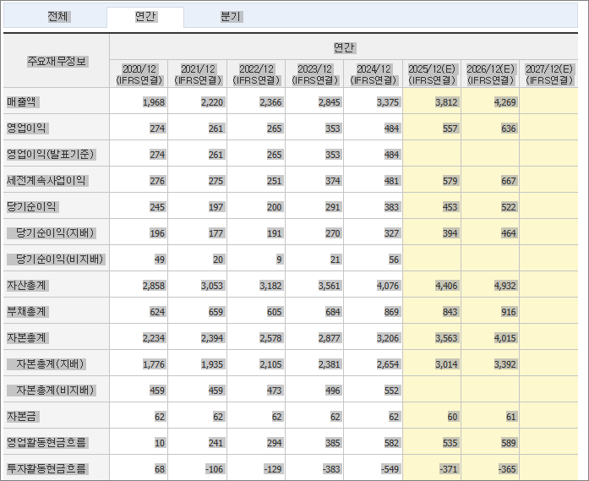
 | (IFRS연결) | (IFRS연결) | (IFRS연결) | (IFRS연결) | (IFRS연결) | (IFRS연결) | (IFRS연결) | (IFRS연결)
매출액 | 13,829 | 15,915 | 16,001 | 17,775 | 21,661 | 25,101 | 28,152 | 31,031
영업이익 | 666 | 1,226 | 531 | 1,157 | 1,754 | 2,229 | 2,625 | 3,218
영업이익(발표기준) | 666 | 1,226 | 531 | 1,157 | 1,754
세전계속사업이익 | 1 | 783 | 62 | 842 | 1,376 | 1,894 | 2,282 | 2,934
당기순이익 | -291 | 343 | -164 | 378 | 884 | 1,311 | 1,587 | 1,957
당기순이익(지배) | 214 | 744 | 208 | 571 | 858 | 1,298 | 1,578 | 1,907
당기순이익(비지배) | -504 | -401 | -373 | -193 | 26
자산총계 | 11,890 | 14,119 | 13,965 | 15,571 | 19,337 | 20,093 | 22,379 | 24,795
부채총계 | 9,171 | 9,465 | 9,522 | 11,985 | 14,249 | 14,281 | 15,065 | 15,670
자본총계 | 2,719 | 4,654 | 4,442 | 3,586 | 5,088 | 5,812 | 7,314 | 9,125
자본총계(지배) | 3,429 | 5,613 | 5,811 | 3,625 | 4,734 | 5,702 | 7,268 | 12,114
자본총계(비지배) | -710 | -959 | -1,369 | -40 | 354
자본금 | 50 | 57 | 57 | 57 | 57 | 59 | 59 | 57
영업활동현금흐름 | 415 | 1,000 | 1,025 | 2,310 | 730 | 1,860 | 2,143 | 2,409
투자활동현금흐름 | -646 | -1,437 | -313 | -1,045 | -1,600 | -1,027 | -980 | -165
재무활동현금흐름 | 507 | 325 | 35 | -392 | 675 | 5 | -13 | -25
CAPEX | 590 | 408 | 842 | 863 | 1,649 | 960 | 894 | 0
FCF | -175 | 593 | 184 | 1,447 | -920 | 921 | 1,375
이자발생부채 | 6,122 | 5,633 | 6,079 | 5,970 | 7,491
영업이익률 | 4.82 | 7.7 | 3.32 | 6.51 | 8.1 | 8.88 | 9.32 | 10.37
순이익률 | -2.1 | 2.16 | -1.03 | 2.13 | 4.08 | 5.22 | 5.64 | 6.31
ROE(%) | 6.23 | 16.46 | 3.65 | 12.11 | 20.53 | 24.87 | 24.34 | 19.68
ROA(%) | -2.43 | 2.64 | -1.17 | 2.56 | 5.07 | 6.65 | 7.47 | 8.3
부채비율 | 337.31 | 203.39 | 214.34 | 334.26 | 280.05 | 245.73 | 205.97 | 171.73
자본유보율 | 7,082.30 | 9,525.86 | 9,768.01 | 6,019.49 | 7,260.91
EPS(원) | 2,082 | 6,880 | 1,837 | 5,034 | 7,560 | 11,432 | 13,908 | 16,802
PER(배) | 46.85 | 12.7 | 40.34 | 25.11 | 19.72 | 14.38 | 11.82 | 9.78
BPS(원) | 33,405 | 49,474 | 51,220 | 31,952 | 41,725 | 50,255 | 64,060 | 106,772
PBR(배) | 2.92 | 1.77 | 1.45 | 3.96 | 3.57 | 3.27 | 2.57 | 1.54
현금DPS(원) | 0 | 550 | 0 | 500 | 2,300 | 627 | 653 | 500
현금배당수익률 | 0 | 0.63 | 0 | 0.4 | 1.54 | 0.38 | 0.4 | 0.3
현금배당성향(%) | 0 | 8.38 | 0 | 9.93 | 30.41 | 5.48 | 4.7 | 2.98
발행주식수(보통주) | 10,267,998 | 11,349,509 | 11,349,509 | 11,349,509 | 11,349,509

